SYNTEZA
Konferencja PKwPOZ - 2024/2025

 | Podsumowanie oglądalności | Infekcje, szczepienia, antybiotykoterapia | Psychiatria, neurologia i ból | Dermatologia i reumatologia | Gastroenterologia | Kardiologia | Pediatria
 | Data wydarzenia | 2024-09-01 | 2024-10-01 | 2024-10-01 | 2024-11-01 | 2024-06-06 | 2025-03-01
 | Liczba zarejestrowanych | 2607 | 2747 | 2865 | 3750 | 3685 | 2089
 | Liczba użytkowników live | 1240 | 742 | 742 | 726 | 663 | 940
 | Show up rate | 48% | 27% | 26% | 19% | 18% | 45%
 | Liczba użytkowników vod | 2703 | 1789 | 1499 | 1639 | 1634 | 1339
 | Współoglądalność [live i vod] | 3551 | 2139 | 2091 | 2193 | 2133 | 2017
 | Liczba użytkowników zarejestrowanych, którzy byli tylko na VOD | 517 | 445 | 388 | 444 | 442 | 298
 |  | 20% | 16% | 14% | 12% | 12% | 14%
 | Liczba użytkowników zarejestrowanych, którzy byli zarówno Live jaki i VOD | 392 | 214 | 153 | 172 | 164 | 261
 |  | 11% | 10% | 7% | 8% | 4% | 12%
 | Zapisali się a nie byli ani na live ani na vod | 850 | 1561 | 1735 | 2580 | 2580 | 851

 | Data statystyk | 2025-06-30 | 2025-06-30 | 2025-06-30 | 2025-06-30 | 2025-06-30 | 2025-06-30

 | Nazwa konferencji | Czas trwania [min] | śr. czas uczestnictwa [min] | %
 | Infekcje, szczepienia, antybiotykoterapia | 387 | 196 | 51%
 | Psychiatria, neurologia i ból | 360 | 166 | 46%
 | Dermatologia i reumatologia | 350 | 154 | 44%
 | Gastroenterologia | 373 | 167 | 45%
 | Kardiologia | 450 | 152 | 34%
 | Pediatria | 378 | 165 | 44%
 | średnie | 387.75 | 160 | 40%

 | Podsumowanie oglądalności | Infekcje, szczepienia, antybiotykoterapia | Psychiatria, neurologia i ból | Dermatologia i reumatologia | Gastroenterologia | Kardiologia
 | Liczba użytkowników live | 1240 | 743 | 746 | 726 | 663
 | Liczba użytkowników vod | 2703 | 1789 | 1499 | 1639 | 1634
 | Współoglądalność [live i vod] | 3551 | 2139 | 2091 | 2193 | 2133

Dane archiwalne

 | Konferencje Pierwsze Kroki w POZ - liczba użytkowników
 | Nazwa | Live | Zapis
 | kardiologia I 2022 | 1257 | 1420
 | kardiologia II 2023 | 761 | 1275
 | dermatologia i reumatologia 2023 | 619 | 1019
 | gastroenterologia 2023 | 639 | 536
 | Infekcje 2024

 | Nazwa | Live | Zapis | Uwagi
 | gastroenterologia | 639 | 536
 | dermatologia i reumatologia | 619 | 1019
 | kardiologia | 1009 | 1348 | średnia z 2. wydarzeń
Konferencja Pierwsze Kroki w POZ - liczba użytkowników

Infekcje
Opiekun: Karola
Konferencja Pierwsze kroki w POZ - infekcje, szczepienia i antybiotykoterapia 2025
Data publikacji: 11.09.2025 |  | Data statystyk | 2025-12-31 | Czas promocji | 2025-12-31 | Posthog | Notion - zadanie
Nr odcinka | Tytuł / link | Wyświetlenia | UU | Play | Play UU | % UU/Play UU | Czas trwania [min] | Śr. WatchTime [min]: | Śr. % oglądania | typ | Budżet | KPI
1 | COVID-19 w 2025 roku: aktualne wytyczne szczepień i leczenia | 4987 | 1958 | 2436 | 1430 | 73.03% | 22:13:00 | 9:22:00 | 42.16% | wykład plenarny Remedium | 350
2 | Czy terapia sekwencyjna może być przydatna w nieżytach nosa? | 2645 | 1279 | 1266 | 876 | 68.49% | 21:33:00 | 12:53:00 | 59.78% | wykład sponsorowany firmy farmaceutycznej | 2000 | 1000
3 | Szczepienia dorosłych: pneumokoki, krztusiec, półpasiec i RSV - zasady i praktyczne rady | 1427 | 675 | 498 | 342 | 50.67% | 23:13:00 | 17:25:00 | 75.02% | wykład społeczności Remedium | 350
4 | Panel dyskusyjny wszystkich ekspertów z sesji | 509 | 318 | 267 | 210 | 66.04% | 13:16:00 | 9:53:00 | 74.50% | panel dyskusyjny
5 | Czynniki ryzyka zawodowego lekarza: ekspozycja na drobnoustroje i szczepienia personelu | 524 | 318 | 241 | 190 | 59.75% | 16:27:00 | 11:09:00 | 67.78% | wykład plenarny Remedium | 350
6 | Medycyna podróży: aktualizacja o nowe zagrożenia i możliwości profilaktyki | 641 | 328 | 302 | 212 | 64.63% | 19:35:00 | 13:12:00 | 67.40% | wykład społeczności Remedium | 350
7 | Amoksycylina - z klawulanianem czy solo? Który antybiotyk wybrać zgodnie z EBM | 1401 | 700 | 580 | 407 | 58.14% | 1900-01-01 01:55:00 | 18:18:00 | 70.61% | wykład sponsorowany firmy farmaceutycznej | 600 | 300-400
8 | Panel dyskusyjny wszystkich ekspertów z sesji | 297 | 213 | 139 | 109 | 51.17% | 14:19:00 | 10:48:00 | 75.44% | panel dyskusyjny
9 | Teleporada w zakażeniach układu oddechowego krok po kroku | 844 | 478 | 373 | 252 | 52.72% | 21:05:00 | 18:05:00 | 85.77% | wykład plenarny Remedium | 350
10 | Praktyczna antybiotykoterapia dolnych dróg oddechowych: kiedy beta-laktam, a kiedy od makrolid? Jak długo? A kiedy RTG? | 1166 | 585 | 554 | 363 | 62.05% | 20:44:00 | 15:02:00 | 72.51% | wykład społeczności Remedium | 350
11 | Probiotyki od A do Z | 1462 | 684 | 725 | 471 | 68.86% | 23:49:00 | 13:05:00 | 54.93% | wykład sponsorowany firmy farmaceutycznej | 600 | 300-400
12 | Panel dyskusyjny wszystkich ekspertów z sesji | 258 | 185 | 143 | 123 | 66.49% | 14:27:00 | 12:41:00 | 87.77% | panel dyskusyjny
13 | Zaktualizowane wytyczne szczepienia przeciwko półpaścowi | 568 | 303 | 251 | 177 | 58.42% | 20:04:00 | 14:41:00 | 73.17% | wykład plenarny Remedium | 350
14 | Szczepienia przed, w i po immunosupresji | 480 | 271 | 237 | 169 | 62.36% | 20:46:00 | 13:30:00 | 65.01% | wykład społeczności Remedium | 350
15 | Ryzyko po 65, czyli twarde argumenty za szczepieniem przeciwko RSV | 536 | 307 | 243 | 183 | 59.61% | 20:02:00 | 13:43:00 | 68.47% | wykład sponsorowany firmy farmaceutycznej | 700 | 300-400
16 | Panel dyskusyjny wszystkich ekspertów z sesji | 194 | 131 | 76 | 59 | 45.04% | 16:08:00 | 14:54:00 | 92.36% | panel dyskusyjny
 |  | 19248 | 3425 | 8549 | 2465 |  |  |  |  | Playlista | 300
 |  |  |  |  |  |  |  |  |  |  | 7000

LIVE | Zarejestrowani | Obecni | Show up rate | Czas trwania [min] | Średni czas uczestnictwa [min] |  | Live + vod | 3882 | 2025-12-31
2025 | 1763 | 761 | 43.20% | 372 | 160
2024 | 2607 | 1240 | 47.60% | 387 | 196
 |  |  |  |  |  |  |  |  |  | Podsumowanie oglądalności | 2024 | 2025
 |  |  |  |  |  |  |  |  |  | Liczba użytkowników live | 1240 | 761
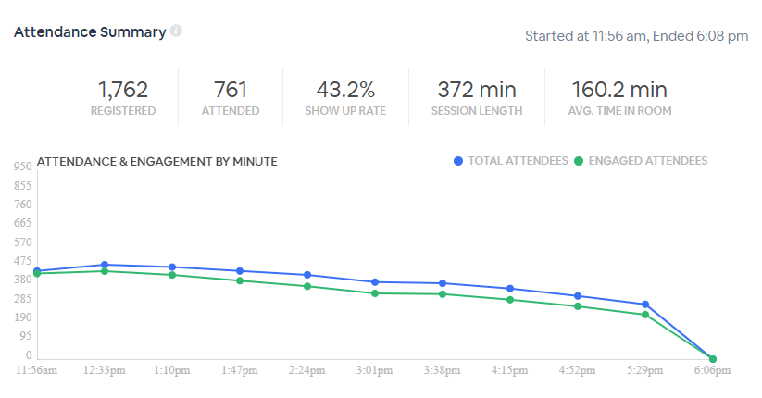
 |  |  |  |  |  |  |  |  |  | Liczba użytkowników vod | 2703 | 3882
 |  |  |  |  |  |  |  |  |  | Data statystyk | 2025-06-30 | 2026-01-31

Konferencja Pierwsze kroki w POZ - infekcje, szczepienia i antybiotykoterapia 2024
Data publikacji: 19.09.2024 |  |  | Data statystyk | 2025-03-31 |  | Posthog
Nr odcinka | Tytuł / link | UU | Play UU | % UU/PlayUU | Czas trwania [min] | Śr. WatchTime [min]: | śr. % oglądania
1 | Choroby zakaźne w POZ: co warto wiedzieć, od czego zacząć? | 2105 | 1033 | 49% | 0:22:00 | 0:15:48 | 71.82%
2 | Uzupełnienie szczepień pacjenta z Ukrainy na przykładach: małe dziecko, nastolatek i dorosły | 540 | 114 | 21% | 0:16:00 | 0:14:44 | 92.08%
3 | Alergia jako częsta przyczyna zgłaszania się do lekarza POZ | 672 | 216 | 32% | 0:20:00 | 0:17:51 | 89.25%
4 | Zrozumieć szczepienia: ogólne reguły, koadministracja, zaległości, przeciwwskazania, dodatkowe dawki, brak danych lub brak szczepionki | 422 | 127 | 30% | 0:16:00 | 0:14:13 | 88.85%
5 | Nawracające zakażenia układu moczowego | 506 | 156 | 31% | 0:23:00 | 0:17:17 | 75.14%
6 | Diagnostyka i postępowanie w krztuścu w POZ | 620 | 225 | 36% | 0:18:00 | 0:18:45 | 104.17%
7 | Nos i krtań w sezonie infekcyjnym i alergicznym | 598 | 221 | 37% | 0:20:00 | 0:20:38 | 103.17%
8 | Powracający pacjent: rady doświadczonych kolegów w nawracających zakażeniach dróg oddechowych i moczowych | 362 | 97 | 27% | 0:19:00 | 0:18:45 | 98.68%
9 | Rozpoznawanie laboratoryjne zakażeń układu oddechowego z uwzględnieniem krztuśca i mykoplazmy | 343 | 111 | 32% | 0:25:00 | 0:21:49 | 87.27%
10 | Co robić z pacjentem z przewlekłym kaszlem w POZ? | 397 | 144 | 36% | 0:21:00 | 0:19:07 | 91.03%
11 | Co jeśli za pierwszym razem się nie uda? Antybiotyki w leczeniu skorygowanym bakteryjnych infekcji górnych dróg oddechowych | 446 | 167 | 37% | 0:25:00 | 0:23:50 | 95.33%
12 | Diagnostyka zakażeń: oko, ucho i zlecenia do laboratorium | 280 | 77 | 28% | 0:19:00 | 0:15:39 | 82.37%
13 | Antybiotykoterapia praktyczna krok po kroku | 373 | 110 | 29% | 0:18:00 | 0:15:11 | 84.35%
14 | Ostra biegunka: instrukcja obsługi w POZ | 397 | 132 | 33% | 0:20:00 | 0:17:48 | 89.00%
15 | Antybiotyki w dobrej formie, czyli jak ułatwić pacjentom przestrzeganie zaleceń lekarza | 306 | 86 | 28% | 0:15:00 | 0:09:59 | 66.56%
16 | Antybiotyki pierwszego rzutu w POZ, postępowanie w niepowodzeniach i powikłaniach | 326 | 75 | 23% | 0:22:00 | 0:15:35 | 70.83%
 | Średnie | 543 | 193 | 31.92% |  | 0:17:19 | 86.87%

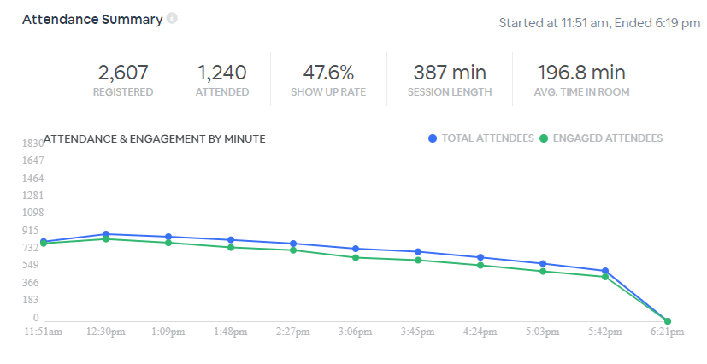

Podsumowanie - Użytkownicy
Rejestracja - 1 | Live - 1 | vod - 1 | play - 1 |  |  |  | live-1 / vod - 1 |  | live -1 / play - 1 | Rejestracja - 1 / live - 0 / play - 1
2607 | 1240 | 1297 | 556 |  | 42.87% |  |  |  | 1665 | 94

Psychiatria
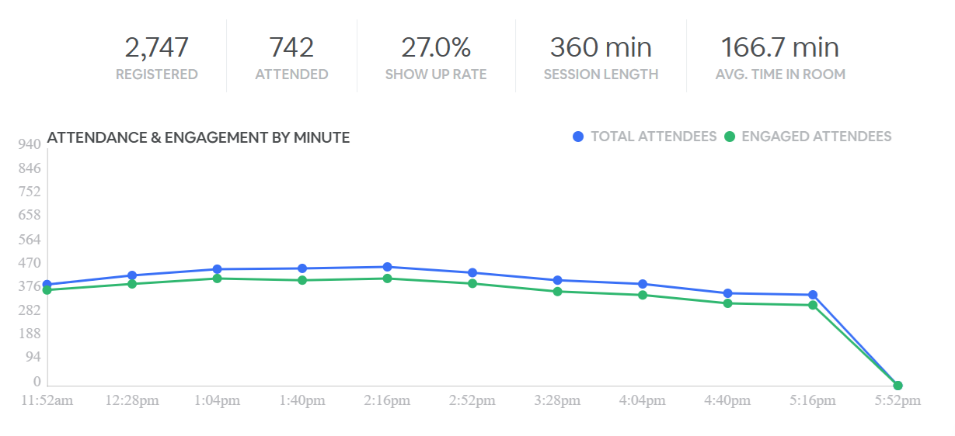
Opiekun: Karola
Konferencja Pierwsze kroki w POZ - psychiatria, neurologia, ból 2025
Data publikacji: 05.11.2025 |  | Data statystyk | 2026-01-31 | Czas promocji | 2026-01-31 | Posthog | Notion
Nr odcinka | Tytuł / link | Wyświetlenia | UU | Play | Play UU | % UU/Play UU | Czas trwania [min] | Śr. WatchTime [min]: | Śr. % oglądania | typ | Budżet na 3 msc | KPI
1 | Marihuana medyczna – dlaczego musimy na nią uważać w gabinecie POZ | 2371 | 950 | 1131 | 621 | 65.37% | 0:20:47 | 0:08:11 | 39.37% | wykład plenarny Remedium | 350
2 | Niesterydowe leki przeciwzapalne - podobieństwa i różnice | 1090 | 536 | 407 | 284 | 52.99% | 0:20:25 | 0:15:35 | 76.33% | wykład społeczności Remedium | 350
3 | Trazodon w praktyce lekarza POZ | 1490 | 736 | 660 | 459 | 62.36% | 0:26:29 | 0:16:06 | 60.79% | wykład sponsorowany firmy farmaceutycznej | 600 | 400-500
4 | Panel dyskusyjny wszystkich ekspertów z sesji | 386 | 250 | 195 | 152 | 60.80% | 0:12:01 | 0:09:16 | 77.12% | panel dyskusyjny
5 | Farmakoterapia ADHD a stan somatyczny pacjenta | 336 | 170 | 125 | 86 | 50.59% | 0:16:57 | 0:15:27 | 91.15% | wykład plenarny Remedium | 350
6 | Jak dobrać lek przeciwdepresyjny w POZ? | 976 | 485 | 422 | 285 | 58.76% | 0:20:50 | 0:12:27 | 59.76% | wykład społeczności Remedium | 350
7 | Lęk i zaburzenia snu – częsty problem w gabinecie POZ. Jak leczyć? | 1671 | 797 | 832 | 570 | 71.52% | 0:24:56 | 0:14:28 | 58.02% | wykład sponsorowany firmy farmaceutycznej | 600 | 400-500
8 | Panel dyskusyjny wszystkich ekspertów z sesji | 408 | 274 | 245 | 194 | 70.80% | 0:16:02 | 0:10:44 | 66.94% | panel dyskusyjny
9 | Zaburzenia pamięci w gabinecie POZ | 618 | 317 | 331 | 215 | 67.82% | 0:21:20 | 0:17:42 | 82.97% | wykład plenarny Remedium | 350
10 | Farmakoterapia fibromialgii w gabinecie POZ | 348 | 210 | 150 | 108 | 51.43% | 0:22:01 | 0:15:27 | 70.17% | wykład społeczności Remedium | 350
11 | Agomelatyna w leczeniu depresji | 809 | 446 | 378 | 283 | 63.45% | 0:23:18 | 0:12:09 | 52.15% | wykład sponsorowany firmy farmaceutycznej | 600 | 400-500
12 | Panel dyskusyjny wszystkich ekspertów z sesji | 198 | 134 | 94 | 78 | 58.21% | 0:12:04 | 0:09:53 | 81.91% | panel dyskusyjny
13 | Pierwotne bóle głowy - migrena, napięciowe bóle głowy. Jak je rozpoznać i leczyć w praktyce POZ? | 412 | 208 | 157 | 98 | 47.12% | 0:21:04 | 0:18:55 | 89.79% | wykład plenarny Remedium | 350
14 | Low Back Pain - diagnostyka i leczenie | 1125 | 504 | 544 | 334 | 66.27% | 0:24:19 | 0:17:59 | 73.95% | wykład społeczności Remedium | 350
15 | Miorelaksanty w praktyce klinicznej - racjonalny wybór u chorych z bólem krzyża | 849 | 429 | 384 | 258 | 60.14% | 0:20:14 | 0:14:46 | 72.98% | wykład sponsorowany firmy farmaceutycznej | 600 | 400-500
16 | Panel dyskusyjny wszystkich ekspertów z sesji | 300 | 187 | 143 | 108 | 57.75% | 0:19:10 | 0:14:50 | 77.39% | panel dyskusyjny
 |  | 13842 | 2527 | 4349 | 1211 |  |  |  |  | Playlista | 300
 |  |  |  |  |  |  |  |  |  | RAZEM | 5500

LIVE | Zarejestrowani | Obecni | Show up rate | Czas trwania [min] | Średni czas uczestnictwa [min] | Live + vod | 3,083 | 2026-01-31
2025 | 2183 | 728 | 33.30% | 377 | 138
2024 | 2747 | 742 | 27.00% | 360 | 167

Nr odcinka | Tytuł / link | Data publikacji | Wyświetlenia | Użytkownicy | Play UU | Data statystyk | typ | link
 | Depresja poudarowa – diagnostyka i leczenie | 2024-10-14 | 2267 | 949 | 245 | 2025-01-31 |  | /wideo/konferencja-pierwsze-kroki-w-poz-psychiatria-neurologia-bol-159/depresja-poudarowa-diagnostyka-i-leczenie-357
 | Bóle głowy – różnicowanie i leczenie | 2024-10-14 | 744 | 431 | 172 | 2025-01-31 |  | /wideo/konferencja-pierwsze-kroki-w-poz-psychiatria-neurologia-bol-159/bole-glowy-roznicowanie-i-leczenie-358
 | Migrena w gabinecie POZ | 2024-10-14 | 907 | 478 | 143 | 2025-01-31 | Sponsorowany | /wideo/konferencja-pierwsze-kroki-w-poz-psychiatria-neurologia-bol-159/migrena-w-gabinecie-poz-359
 | Panel dyskusyjny, część I | 2024-10-14 | 281 | 160 | 36 | 2025-01-31 |  | /wideo/konferencja-pierwsze-kroki-w-poz-psychiatria-neurologia-bol-159/panel-dyskusyjny-czesc-i-360
 | Choroby somatyczne a depresja | 2024-10-14 | 238 | 148 | 47 | 2025-01-31 |  | /wideo/konferencja-pierwsze-kroki-w-poz-psychiatria-neurologia-bol-159/choroby-somatyczne-a-depresja-361
 | Bezsenność – diagnostyka i leczenie w POZ | 2024-10-14 | 526 | 281 | 110 | 2025-01-31 |  | /wideo/konferencja-pierwsze-kroki-w-poz-psychiatria-neurologia-bol-159/bezsennosc-diagnostyka-i-leczenie-w-poz-362
 | „Diagnozuj i lecz” – aplikacja pomocna w leczeniu depresji w POZ | 2024-10-14 | 388 | 249 | 54 | 2025-01-31 | Sponsorowany | /wideo/konferencja-pierwsze-kroki-w-poz-psychiatria-neurologia-bol-159/diagnozuj-i-lecz-aplikacja-pomocna-w-leczeniu-depresji-w-poz-363
 | Panel dyskusyjny, część II | 2024-10-14 | 223 | 125 | 32 | 2025-01-31 |  | /wideo/konferencja-pierwsze-kroki-w-poz-psychiatria-neurologia-bol-159/panel-dyskusyjny-czesc-ii-364
 | Zaburzenia zachowania u pacjenta z otępieniem – jak bezpiecznie leczyć? | 2024-10-14 | 265 | 139 | 58 | 2025-01-31 |  | /wideo/konferencja-pierwsze-kroki-w-poz-psychiatria-neurologia-bol-159/zaburzenia-zachowania-u-pacjenta-z-otepieniem-jak-bezpiecznie-leczyc-365
 | Opioidy w POZ – kiedy i dla kogo? | 2024-10-14 | 308 | 179 | 59 | 2025-01-31 |  | /wideo/konferencja-pierwsze-kroki-w-poz-psychiatria-neurologia-bol-159/opioidy-w-poz-kiedy-i-dla-kogo-366
 | Pregabalina w POZ | 2024-10-14 | 732 | 401 | 133 | 2025-01-31 | Sponsorowany | /wideo/konferencja-pierwsze-kroki-w-poz-psychiatria-neurologia-bol-159/pregabalina-w-poz-367
 | Panel dyskusyjny, część III | 2024-10-14 | 145 | 83 | 19 | 2025-01-31 |  | /wideo/konferencja-pierwsze-kroki-w-poz-psychiatria-neurologia-bol-159/panel-dyskusyjny-czesc-iii-368
 | Co lekarz POZ powinien wiedzieć o ADHD? | 2024-10-14 | 179 | 114 | 40 | 2025-01-31 |  | /wideo/konferencja-pierwsze-kroki-w-poz-psychiatria-neurologia-bol-159/co-lekarz-poz-powinien-wiedziec-o-adhd-369
 | Ból neuropatyczny i ból zapalny – zasady leczenia | 2024-10-14 | 286 | 164 | 55 | 2025-01-31 |  | /wideo/konferencja-pierwsze-kroki-w-poz-psychiatria-neurologia-bol-159/bol-neuropatyczny-i-bol-zapalny-zasady-leczenia-370
 | Panel dyskusyjny, część IV | 2024-10-14 | 105 | 88 | 15 | 2025-01-31 |  | /wideo/konferencja-pierwsze-kroki-w-poz-psychiatria-neurologia-bol-159/panel-dyskusyjny-czesc-iv-371
 |  |  |  | 1446

Gastrologia
Opiekun: Karola
Konferencja Pierwsze kroki w POZ - gastroenterologia 2025
Data publikacji: 27.11.2025
 |  | Data statystyk | 2026-02-28 | Czas promocji | 2026-02-28 | Posthog | Notion
Nr odcinka | Tytuł / link | Wyświetlenia | UU | Play | Play UU | % UU/Play UU | Czas trwania [min] | Śr. WatchTime [min]: | Śr. % oglądania | typ | Budżet na 3 msc | KPI
1 | Zaburzenia wchłaniania - kiedy podejrzewać? Diagnostyka i leczenie | 1823 | 893 | 935 | 564 | 63% | 0:17:41 | 0:07:12 | 40.7% | wykład plenarny Remedium | 350
2 | SIBO | 1197 | 599 | 578 | 370 | 62% | 0:20:07 | 0:15:00 | 74.6% | wykład społeczności Remedium | 350
3 | Probiotyki wieloszczepowe w utrzymywaniu remisji zespołów nakładania IBS i IBD | 805 | 452 | 451 | 299 | 66% | 0:18:07 | 0:10:33 | 58.2% | wykład sponsorowany firmy farmaceutycznej | 600 | 400-500
4 | Panel dyskusyjny wszystkich ekspertów z sesji | 285 | 175 | 165 | 111 | 63% | 0:18:54 | 0:14:32 | 76.9% | panel dyskusyjny
5 | Mikroskopowe zapalenie jelita grubego | 572 | 363 | 285 | 211 | 58% | 0:17:50 | 0:12:24 | 69.5% | wykład plenarny Remedium | 350
6 | Wszystko o uchyłkach | 707 | 383 | 353 | 238 | 62% | 0:22:45 | 0:19:58 | 87.8% | wykład społeczności Remedium | 350
7 | Postępy w zakażeniu leczenia Helicobacter pylori. - aktualne dane z Europejskiego Rejestru Leczenia H. pylor | 1904 | 904 | 927 | 611 | 68% | 0:19:05 | 0:10:00 | 52.4% | wykład sponsorowany firmy farmaceutycznej | 600 | 400-500
8 | Panel dyskusyjny wszystkich ekspertów z sesji | 381 | 267 | 229 | 183 | 69% | 0:21:00 | 0:12:55 | 61.5% | panel dyskusyjny
9 | Celiakia, a może coś jeszcze? | 572 | 299 | 279 | 176 | 59% | 0:23:48 | 0:16:53 | 70.9% | wykład plenarny Remedium | 350
10 | Choroby odzwierzęce i pasożytnicze przewodu pokarmowego | 571 | 313 | 285 | 203 | 65% | 0:27:47 | 0:17:52 | 64.3% | wykład społeczności Remedium | 350
11 | Zaparcie czynnościowe u dzieci - od rozpoznania do skutecznego leczenia | 634 | 355 | 358 | 255 | 72% | 0:20:40 | 0:12:34 | 60.8% | wykład społeczności Remedium | 350
12 | Panel dyskusyjny wszystkich ekspertów z sesji | 214 | 138 | 131 | 103 | 75% | 0:19:45 | 0:08:21 | 42.3% | panel dyskusyjny
13 | Oś mózg-jelito | 562 | 307 | 292 | 194 | 63% | 0:19:01 | 0:12:42 | 66.8% | wykład plenarny Remedium | 350
14 | Eozynofilowe zapalenie przełyku | 485 | 268 | 275 | 192 | 72% | 0:19:11 | 0:10:51 | 56.6% | wykład społeczności Remedium | 350
15 | Choroba Wilsona - co trzeba wiedzieć | 501 | 289 | 279 | 200 | 69% | 0:17:49 | 0:10:38 | 59.7% | wykład społeczności Remedium | 350
16 | Panel dyskusyjny wszystkich ekspertów z sesji | 149 | 102 | 93 | 77 | 75% | 0:17:39 | 0:14:17 | 80.9% | panel dyskusyjny
 |  | 11510 | 2361 |  |  |  |  |  |  | Playlista | 300 | 1500
 |  |  |  |  |  |  |  |  |  | RAZEM | 5000

LIVE | Zarejestrowani | Obecni | Show up rate | Czas trwania [min] | Średni czas uczestnictwa [min] | Live + vod | 2,728 | 2026-02-28
2025 | 1899 | 558 | 29.40% | 375 | 150
2024 | 3750 | 726 | 19.40% | 373 | 168

Konferencja Pierwsze kroki w POZ - gastroenterologia 2024
Data publikacji:

Nr odcinka | Tytuł / link | Wyświetlenia | UU | Play | Play UU | % UU/Play UU | Czas trwania [min] | Śr. WatchTime [min]: | Śr. % oglądania | typ
1 | IBS – objawy, leczenie. Krew utajona w kale dodatnia – czy zawsze wykonywać kolonoskopię? SIBO – objawy, leczenie. |  | 783 |  | 265 |  | 0:29:58 | 0:26:36 | 88.8% | wykład plenarny Remedium
2 | Colitis ulcerosa w praktyce lekarza rodzinnego |  | 189 |  | 61 |  | 0:21:32 | 0:21:42 | 100.8% | wykład społeczności Remedium
3 | Wskazania do kontynuacji/odstawienia włączonych IPP |  | 481 |  | 212 |  | 0:21:10 | 0:19:13 | 90.8% | wykład sponsorowany firmy farmaceutycznej
4 | Panel dyskusyjny, część I |  | 144 |  | 37 |  | 0:14:42 | 0:14:12 | 96.6% | panel dyskusyjny
5 | Alergie pokarmowe |  | 124 |  | 37 |  | 0:19:04 | 0:14:36 | 76.6% | wykład plenarny Remedium
6 | GERD – diagnostyka, leczenie, nadzór |  | 154 |  | 58 |  | 0:27:07 | 0:25:30 | 94.0% | wykład społeczności Remedium
7 | Diagnostyka i eradykacja Helicobacter pylori. |  | 142 |  | 20 |  | 0:19:59 | 0:18:47 | 94.0% | wykład sponsorowany firmy farmaceutycznej
8 | Panel dyskusyjny, część II |  | 98 |  | 20 |  | 0:12:00 | 0:18:15 | 152.1% | panel dyskusyjny
9 | Polipy żołądka i jelita grubego – nadzór po polipektomii |  | 91 |  | 32 |  | 0:19:38 | 0:20:03 | 102.1% | wykład plenarny Remedium
10 | Przewlekłe zapalenie żołądka – co zrobić dalej? |  | 115 |  | 37 |  | 0:16:32 | 0:16:27 | 99.5% | wykład społeczności Remedium
11 | Jak łatwo rozpoznać stłuszczenie wątroby w gabinecie lekarza POZ? |  | 264 |  | 108 |  | 0:21:38 | 0:17:26 | 80.6% | wykład sponsorowany firmy farmaceutycznej
12 | Panel dyskusyjny, część III |  | 52 |  | 13 |  | 0:16:31 | 0:18:15 | 110.5% | panel dyskusyjny
13 | Cholestatyczne i autoimmunologiczne choroby wątroby – wstępna diagnostyka w POZ i leczenie podtrzymujące |  | 78 |  | 28 |  | 0:21:55 | 0:25:15 | 115.2% | wykład plenarny Remedium
14 | Cholestatyczne i autoimmunologiczne choroby wątroby u dzieci – jak rozpoznać w POZ? |  | 47 |  | 16 |  | 0:18:06 | 0:13:27 | 74.3% | wykład społeczności Remedium
15 | Jakie żelazo wybrać, aby uniknąć dyskomfortu? |  | 430 |  | 170 |  | 0:22:22 | 0:18:50 | 84.2% | wykład sponsorowany firmy farmaceutycznej
16 | Panel dyskusyjny, część IV |  | 70 |  | 12 |  | 0:14:58 | 0:15:50 | 105.8% | panel dyskusyjny
 |  |  | 1304

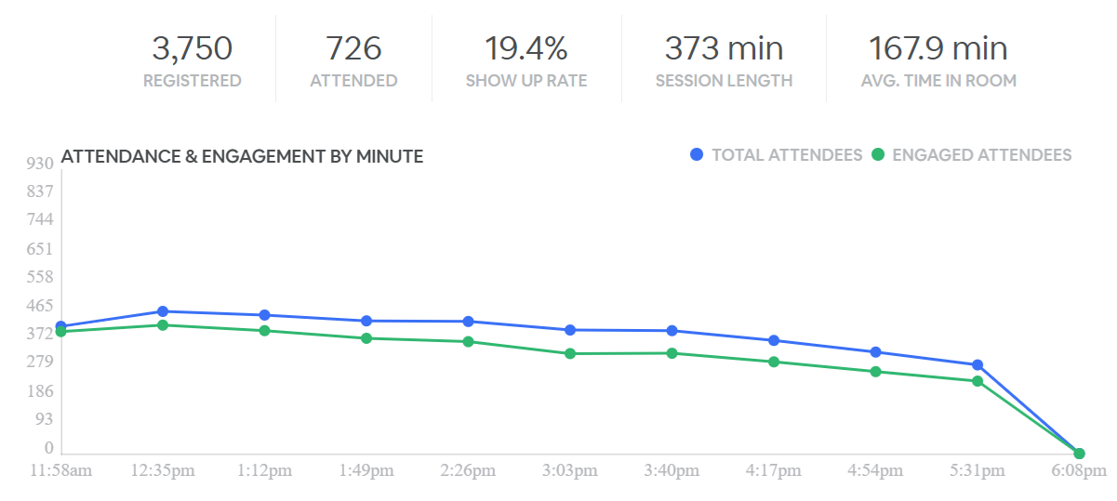

Nr odcinka | Tytuł / link | Data publikacji | Odtworzenia | Czas trwania | WatchTime [min]: | Śr. WatchTime [min]: | Średni WatchTime/Użutkownika: | Data statystyk | typ
1 | Czy powodzenie terapii eradykacyjnej zawsze tkwi w doborze schematu leczenia? | 2024-12-12 | 317 | 0:22:24 | 2827 | 28 | 9 | 2024-05-27
2 | Zrozumieć NAFLD/MASLD | 2024-12-12 | 172 | 0:21:23 | 1941 | 26 | 11 | 2024-05-27
3 | Nowe aspekty probiotykoterapii w zespole jelita nadwrażliwego | 2024-12-12 | 125 | 0:23:06 | 1433 | 23 | 11 | 2024-05-27
4 | Panel dyskusyjny - cz. I | 2024-12-12 | 59 | 0:10:50 | 463 | 10 | 8 | 2024-05-27
5 | Leczenie choroby refluksowej – rola terapii łączonej | 2024-12-12 | 130 | 0:20:22 | 1579 | 23 | 12 | 2024-05-27
6 | Diagnostyka i leczenie niedokrwistości w nieswoistych zapalnych chorobach jelit | 2024-12-12 | 64 | 0:23:44 | 814 | 24 | 13 | 2024-05-27
7 | Jak dobrze przygotować pacjenta do kolonoskopii? | 2024-12-12 | 84 | 0:25:15 | 1023 | 25 | 12 | 2024-05-27
8 | Panel dyskusyjny – cz. II | 2024-12-12 | 32 | 0:19:10 | 338 | 19 | 11 | 2024-05-27

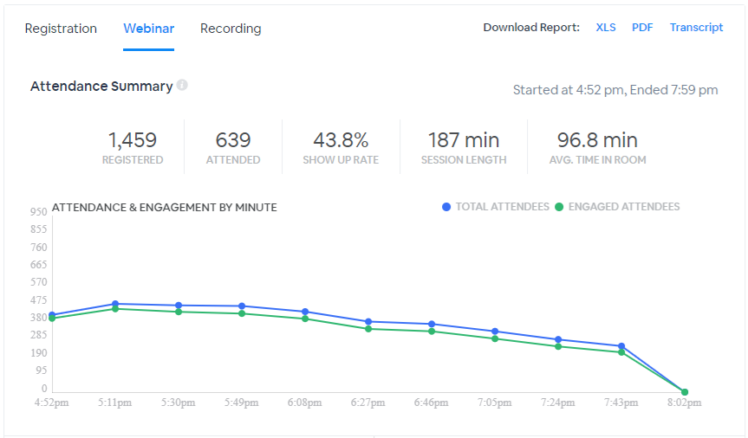

Edycja 2
 | 373

Kardiologia
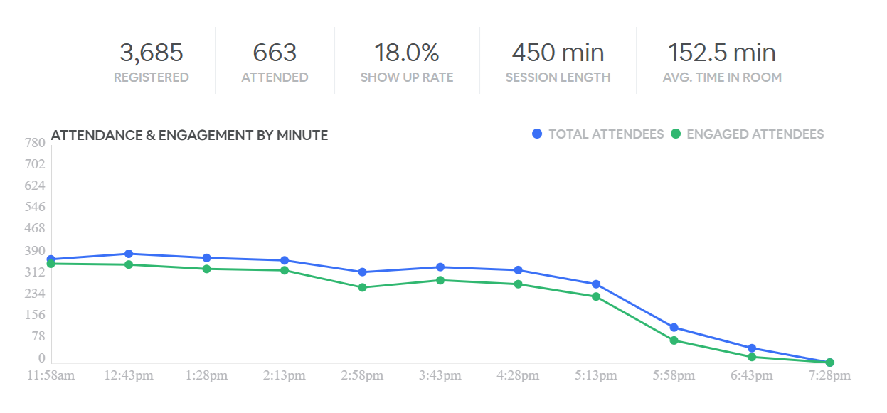
Opiekun: Paula
Konferencja Pierwsze kroki w POZ - kardiologia 2025
Data publikacji 12.12.2025 |  | Data statystyk | 2026-02-04 | Czas promocji | 2026-03-17 | Posthog | Notion - zadanie
Nr odcinka | Tytuł / link | Wyświetlenia | UU | Play | Play UU | % UU/Play UU | Czas trwania [min] | Śr. WatchTime [min]: | Śr. % oglądania | typ | Budżet na 3 msc | KPI
1 | Jak pomóc pacjentowi z migotaniem przedsionków? Kiedy kierować do kardiologa? | 2434 | 1173 | 1244 | 620 | 50% | 0:21:35 | 0:11:39 | 54% | wykład plenarny Remedium | 350
2 | Nie takie EKG straszne jak je rysują – co zrobić gdy linie nie są proste? O arytmiach i zmianach ST-T | 1547 | 871 | 736 | 456 | 62% | 0:23:22 | 0:15:18 | 65% | wykład społeczności Remedium | 350
Servier 3 | Kontinuum sercowo-naczyniowe. Pacjent kardiologiczny i metaboliczny w świetle wytycznych PTNT/PTK 2024 | 765 | 459 | 416 | 254 | 61% | 0:22:04 | 0:18:16 | 83% | wykład sponsorowany firmy farmaceutycznej | 600 | 400-500 | Servier | 114.75%
4 | Panel dyskusyjny wszystkich ekspertów z sesji | 130 | 99 | 138 | 101 | 73% | 0:14:00 | 0:13:42 | 98% | panel dyskusyjny
5 | Niewydolność serca – kiedy skierować do szpitala, a kiedy ambulatoryjnie do kardiologa? | 490 | 328 | 182 | 104 | 57% | 0:21:05 | 0:19:14 | 91% | wykład plenarny Remedium | 350
6 | Kompendium wiedzy o urządzeniach wszczepianych (stymulator/ICD) dla lekarza POZ | 424 | 315 | 202 | 142 | 70% | 0:19:28 | 0:14:34 | 75% | wykład społeczności Remedium | 350
Astra Zeneca 7 | Znamy ale czy działamy – czyli jak efektywnie w gabinecie POZ wdrażać optymalizację terapii pacjenta z HF | 413 | 314 | 165 | 113 | 68% | 0:17:33 | 0:14:11 | 81% | wykład sponsorowany firmy farmaceutycznej | 600 | 400-500 | Astra | 78.50%
8 | Panel dyskusyjny wszystkich ekspertów z sesji | 196 | 138 | 116 | 80 | 69% | 0:22:31 | 0:16:26 | 73% | panel dyskusyjny
9 | Leczenie przeciwkrzepliwe i przeciwpłytkowe przed i po operacjach/zabiegach | 651 | 457 | 260 | 159 | 61% | 0:20:40 | 0:16:16 | 79% | wykład plenarny Remedium | 350
10 | Leczenie zaburzeń rytmu – liczne dodatkowe zaburzenia komorowe | 371 | 296 | 171 | 126 | 74% | 0:18:54 | 0:15:48 | 84% | wykład społeczności Remedium | 350
Polpharma 11 | Których pacjentów i jak leczyć przeciwkrzepliwie? | 384 | 257 | 312 | 200 | 64% | 0:20:46 | 0:13:28 | 65% | wykład sponsorowany firmy farmaceutycznej | 600 | 400-500 | Polpharma | 64.25%
12 | Sesja 3, panel dyskusyjny | 166 | 139 | 108 | 83 | 77% | 0:18:18 | 0:17:02 | 93% | panel dyskusyjny
13 | Leczenie hipolipemizujące u pacjenta po zawale serca lub po planowej implantacji stentu | 227 | 200 | 105 | 72 | 69% | 0:20:28 | 0:15:14 | 74% | wykład plenarny Remedium | 350
14 | Jak leczyć przeciwzakrzepowo chorego po plastyce tętnicy - planowej lub po zawale? | 230 | 157 | 107 | 71 | 66% | 0:21:03 | 0:15:59 | 76% | wykład społeczności Remedium | 350
15 | Leki przeciwzakrzepowe i przeciwdławicowe w chorobie wieńcowej? Co? Gdzie? Kiedy i jak? | 271 | 168 | 120 | 75 | 63% | 0:22:25 | 0:19:39 | 88% | wykład społeczności Remedium | 350
16 | Panel dyskusyjny wszystkich ekspertów z sesji | 135 | 103 | 58 | 45 | 78% | 0:13:31 | 0:11:20 | 84% | panel dyskusyjny
 |  | 2979 | 1173 |  |  |  |  |  |  | Playlista | 550 | 1700 | 69%
 |  |  |  |  |  |  |  |  |  | RAZEM | 5500
LIVE | Zarejestrowani | Obecni | Show up rate | Czas trwania [min] | Średni czas uczestnictwa [min] | Live + vod | 1,616 | 2026-02-04
2025 | 2 516 | 766 | 30.00% | 379 | 152
2024 | 3685 | 663 | 17.99% | 450 | 152

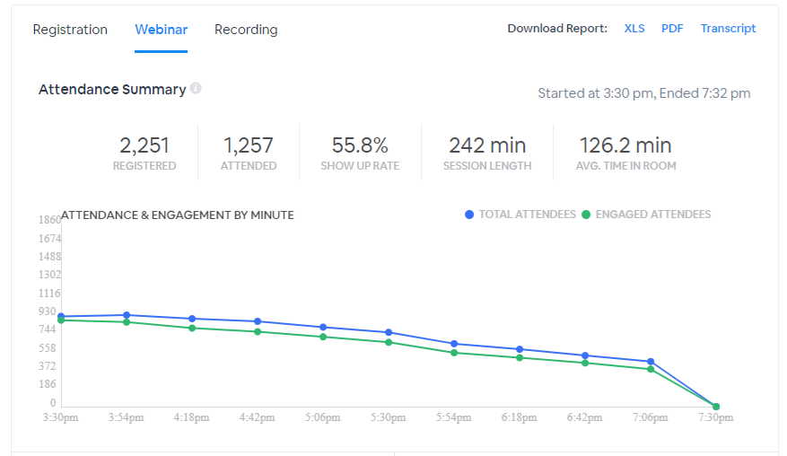
1 | I | Nieprawidłowa glikemia na czczo - prof. Beata Mrozikiewicz-Rakowska | 2022 |  |  | 988 | 0:34:15 | 13199 | 57 | 13 | 2024-12-31
2 | I | Ból w klatce piersiowej - dr n. med. Łukasz Januszkiewicz | 2022 |  |  | 418 | 0:30:10 | 7929 | 59 | 19 | 2024-12-31
3 | I | Kołatanie serca - dr hab. n. med. i n. o zdr. Paweł Balsam | 2022 |  |  | 271 | 0:30:37 | 5639 | 44 | 21 | 2024-12-31
4 | I | Duszność - dr hab. n. med. Krzysztof Ozierański | 2022 |  |  | 174 | 0:27:44 | 3376 | 38 | 19 | 2024-12-31
5 | I | Zaostrzenie niewydolności serca - dr hab. n. med. i n. o zdr. Paweł Balsam | 2022 |  |  | 178 | 0:24:38 | 2954 | 39 | 17 | 2024-12-31
6 | I | Ablacja - Lek. Bartosz Krzowski | 2022 |  |  | 119 | 0:28:59 | 1997 | 37 | 17 | 2024-12-31
7 | I | Epizod zatorowości płucnej - Dr n. med. Aneta Klotzka | 2022 |  |  | 141 | 0:26:19 | 2467 | 41 | 17 | 2024-12-31
8 | I | Zawał serca - Dr hab. n. med. Krzysztof Ozierański | 2022 |  |  | 126 | 0:30:41 | 2220 | 43 | 18 | 2024-12-31

Nr odcinka | Edycja | Tytuł / link | Data publikacji | Wyświetlenia | Użytkownicy | Odtworzenia | Czas trwania | WatchTime [min]: | Śr. WatchTime [min]: | Średni WatchTime/Użutkownika: | Data statystyk | typ
1 | II | Wytyczne leczenia nadciśnienia tętniczego 2023 | 2023-12-11 |  |  | 711 | 0:21:40 | 6630 | 25 | 9 | 2024-05-27
2 | II | Pacjent kardio-metaboliczny z NT | 2023-12-11 |  |  | 231 | 0:21:33 | 3375 | 25 | 15 | 2024-05-27
3 | II | Wytyczne ESH i ESC 2023 – nowa odsłona beta-adrenolityków w terapii nadciśnienia tętniczego i niewydolności serca? | 2023-12-11 |  |  | 226 | 0:21:44 | 3125 | 32 | 14 | 2024-05-27
4 | II | Panel dyskusyjny – część I | 2023-12-11 |  |  | 103 | 0:10:23 | 1108 | 29 | 11 | 2024-05-27
5 | II | Pacjent z niewydolnością serca i PChN – jak zarządzić ryzykiem pacjenta? | 2023-12-11 |  |  | 150 | 0:10:23 | 2685 | 33 | 18 | 2024-05-27
6 | II | Aktualizacja wytycznych leczenia niewydolności serca 2023 | 2023-12-11 |  |  | 179 | 0:31:04 | 2845 | 39 | 16 | 2024-05-27
7 | II | Panel dyskusyjny – część II | 2023-12-11 |  |  | 67 | 0:08:06 | 452 | 8 | 7 | 2024-05-27
8 | II | Wytyczne leczenia migotania przedsionków 2020 | 2023-12-11 |  |  | 157 | 0:19:37 | 1998 | 20 | 13 | 2024-05-27
9 | II | Inicjacja terapii NOAC w gabinecie POZ | 2023-12-11 |  |  | 214 | 0:22:11 | 2388 | 25 | 11 | 2024-05-27
10 | II | Panel dyskusyjny – część III | 2023-12-11 |  |  | 55 | 0:11:24 | 610 | 12 | 11 | 2024-05-27
11 | II | Wytyczne CVD i diabetologiczne 2023 | 2023-12-11 |  |  | 113 | 0:24:37 | 1617 | 26 | 14 | 2024-05-27
12 | II | Implantowany, długoterminowy sensor ciągłego pomiaru stężenia glukozy (CGM) w zasięgu ręki! | 2023-12-11 |  |  | 74 | 0:20:45 | 762 | 21 | 10 | 2024-05-27
13 | II | Diagnoza cukrzycy w gabinecie lekarza POZ | 2023-12-11 |  |  | 152 | 0:22:02 | 1650 | 26 | 11 | 2024-05-27
14 | II | Panel dyskusyjny – część IV | 2023-12-11 |  |  | 54 | 0:09:22 | 411 | 9 | 8 | 2024-05-27
15 | II | Wyzwania w leczeniu zaburzeń lipidowych w Polsce | 2023-12-11 |  |  | 118 | 0:19:30 | 1209 | 20 | 10 | 2024-05-27
16 | II | Wytyczne prewencji CVD 2023 – dla lekarza POZ | 2023-12-11 |  |  | 59 | 0:24:37 | 752 | 22 | 13 | 2024-05-27
17 | II | Rola magnezu w prewencji chorób sercowo-naczyniowych | 2023-12-11 |  |  | 78 | 0:13:11 | 613 | 13 | 8 | 2024-05-27
18 | II | Rola potasu w prewencji chorób sercowo-naczyniowych | 2023-12-11 |  |  | 76 | 0:16:57 | 818 | 21 | 11 | 2024-05-27
19 | II | Pacjent z niedokrwistością z niedoboru żelaza | 2023-12-11 |  |  | 99 | 0:25:56 | 1089 | 26 | 11 | 2024-05-27
20 | II | Panel dyskusyjny – część V | 2023-12-11 |  |  | 31 | 0:11:18 | 279 | 11 | 9 | 2024-05-27
21 | II | Jak diagnozować i leczyć powikłania cukrzycy typu 2? | 2023-12-11 |  |  | 59 | 0:25:29 | 786 | 26 | 13 | 2024-05-27
22 | II | Panel dyskusyjny – część VI | 2023-12-11 |  |  | 33 | 0:13:43 | 287 | 13 | 9 | 2024-05-27
23 | II | Najnowsze wytyczne ostrych zespołów wieńcowych | 2023-12-11 |  |  | 73 | 0:23:12 | 865 | 26 | 12 | 2024-05-27
24 | II | Pacjent z przewlekłym zespołem wieńcowym, po plastyce wieńcowej, z za małym naczyniem do stentowania, u którego trzeba włączyć leczenie przeciwdławicowe | 2023-12-11 |  |  | 49 | 0:18:56 | 632 | 22 | 13 | 2024-05-27
25 | II | Panel dyskusyjny – część VII | 2023-12-11 |  |  | 26 | 0:10:43 | 206 | 10 | 8 | 2024-05-27
26 | II | Wszystko wszędzie naraz – jak wpływa na nasze serce? | 2023-12-11 |  |  | 38 | 0:24:35 | 448 | 23 | 12 | 2024-05-27
 |  | Konferencja all

Edycja 3

Dermatologia
Opiekun: Paula
Konferencja Pierwsze kroki w POZ - kardiologia 2025
Data publikacji 18.12.2025 |  | Data statystyk | 2026-03-05 | Czas promocji | 2026-03-31 | Posthog | Notion - zadanie
Nr odcinka | Tytuł / link | Wyświetlenia | UU | Play | Play UU | % UU/Play UU | Czas trwania [min] | Śr. WatchTime [min]: | Śr. % oglądania | typ | Budżet na 3 msc | KPI
1 | Jak nie diagnozować i nie leczyć alergii pokarmowej u dzieci? | 1852 | 929 | 943 | 614 | 65% | 0:18:45 | 0:06:35 | 35% | wykład plenarny Remedium | 350
2 | Kiedy w POChP zlecać wziewne glikokortykosteroidy? | 624 | 337 | 287 | 187 | 65% | 0:17:06 | 0:09:57 | 58% | wykład społeczności Remedium | 350
3 | Szczepienie na krztusiec w dzieciństwie: jak zbudować fundament silnej odporności na przyszłość? | 401 | 228 | 203 | 153 | 75% | 0:20:43 | 0:10:50 | 52% | wykład sponsorowany firmy farmaceutycznej | 500 | 300 | Biomed
4 | Sesja 1, panel dyskusyjny | 171 | 107 | 85 | 60 | 71% | 0:21:23 | 0:12:46 | 60% | panel dyskusyjny
5 | Najczęstsze zmiany skórne wieku podeszłego | 495 | 278 | 195 | 130 | 67% | 0:19:52 | 0:13:04 | 66% | wykład plenarny Remedium | 350
6 | Stany nagłe w dermatologii | 486 | 273 | 237 | 154 | 65% | 0:21:53 | 0:14:32 | 66% | wykład społeczności Remedium | 350
7 | Łuszczyca - jak przygotować pacjenta do leczenia w programie lekowym krok po kroku | 362 | 216 | 196 | 137 | 70% | 0:22:45 | 0:13:19 | 59% | wykład sponsorowany firmy farmaceutycznej | 500 | 300 | Almirall
8 | Sesja 2, panel dyskusyjny | 103 | 74 | 55 | 40 | 73% | 0:09:42 | 0:07:23 | 76% | panel dyskusyjny
9 | Zapalenie zatok przynosowych - diagnostyka i leczenie w pigułce | 557 | 322 | 248 | 173 | 70% | 0:18:49 | 0:13:15 | 70% | wykład plenarny Remedium | 350
10 | Astma niekontrolowana u dziecka: jak intensyfikować leczenie i kiedy do specjalisty? | 335 | 194 | 179 | 118 | 66% | 0:20:21 | 0:13:17 | 65% | wykład społeczności Remedium | 350
11 | Jak dobrać optymalny inhalator? | 449 | 188 | 219 | 123 | 56% | 0:23:17 | 0:11:17 | 48% | wykład sponsorowany firmy farmaceutycznej | 500 | 300 | Orion
12 | Sesja 3, panel dyskusyjny | 127 | 81 | 64 | 51 | 80% | 0:14:15 | 0:11:25 | 80% | panel dyskusyjny
13 | Grzybice skóry i paznokci - wciąż aktualny problem | 328 | 186 | 167 | 98 | 59% | 0:20:28 | 0:15:16 | 75% | wykład plenarny Remedium | 350
14 | Najczęstsze zakażenia skóry i tkanki podskórnej | 427 | 230 | 228 | 147 | 64% | 0:18:28 | 0:11:37 | 63% | wykład społeczności Remedium | 350
15 | AZS - jak przygotować pacjenta do leczenia w programie lekowym krok po kroku? | 314 | 163 | 180 | 107 | 59% | 0:25:20 | 0:15:28 | 61% | wykład społeczności Remedium | 500 | 300 | Almirall
16 | Sesja 4, panel dyskusyjny | 104 | 67 | 51 | 36 | 71% | 0:11:30 | 0:08:55 | 78% | panel dyskusyjny
 |  | 7135 | 1587 |  |  |  |  |  |  | Playlista | 500 | 1500
 |  |  |  |  |  |  |  |  |  | RAZEM | 5300
LIVE | Zarejestrowani | Obecni | Show up rate | Czas trwania [min] | Średni czas uczestnictwa [min] | Live + vod | 1,963 | 2026-03-05
2025 | 1842 | 500 | 27.14% | 378 | 149
2024 | 2865 | 742 | 25.90% | 350 | 155

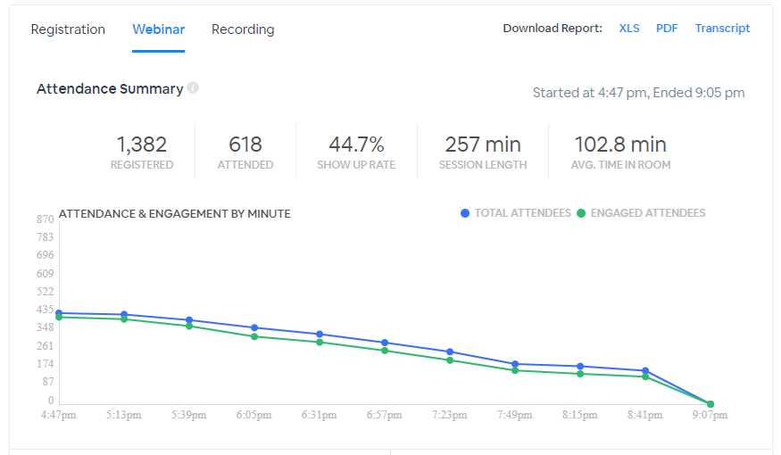
Konferencja Pierwsze kroki w POZ - dermatologia i reumatologia

Statystyki Live
Data wydarzenia | 2023-09-21
Zarejestrowanych | 1382
Uczestników | 618
Czas trwania [min] | 257
Śr. czas uczestnictwa [min] | 102

Statystyki oglądalności zapisu z wydarzenia
Nr odcinka | Tytuł / link | Data publikacji | Wyświetlenia | Użytkownicy | Odtworzenia | % odtworzeń/użytkownika | Czas trwania | WatchTime: | Śr. WatchTime: | Średni WatchTime/Użutkownika: | Data statystyk
1 | Pułapki diagnostyczne – jak właściwie rozpoznać AZS u dzieci i dorosłych | 2023-03-09 | 2136 | 984 | 587 | 60% | 0:20:30 | 5011 | 9 | 25 | 2024-05-22
2 | AZS – jak skutecznie leczyć miejscowo i ogólnie? | 2023-03-09 | 364 | 208 | 265 | 127% | 0:20:56 | 3659 | 14 | 30 | 2024-05-22
3 | Panel dyskusyjny – cz. 1 | 2023-03-09 | 204 | 122 | 143 | 117% | 0:17:36 | 1733 | 12 | 19 | 2024-05-22
4 | Rozpoznanie i diagnostyka pokrzywki ostrej i przewlekłej oraz aktualne zalecenia terapeutyczne w świetle aktualnych wytycznych | 2023-03-09 | 242 | 139 | 174 | 125% | 0:20:59 | 2623 | 15 | 27 | 2024-05-22
5 | Grzybice skóry i paznokci – wciąż aktualny problem | 2023-03-09 | 230 | 129 | 177 | 137% | 0:21:35 | 2787 | 16 | 26 | 2024-05-22
6 | Trądzik zwykły – fakty i mity na temat leczenia najczęstszej dermatozy | 2023-03-09 | 201 | 119 | 160 | 134% | 0:20:46 | 2310 | 14 | 25 | 2024-05-22
7 | Panel dyskusyjny – cz. 2 | 2023-03-09 | 120 | 62 | 91 | 147% | 0:19:01 | 1316 | 14 | 21 | 2024-05-22
8 | Łuszczyca jako choroba ogólnoustrojowa. Nowoczesne leczenie łuszczycy plackowatej – co lekarz POZ powinien wiedzieć o lekach miejscowych i leczeniu biologicznym. | 2023-03-09 | 169 | 93 | 109 | 117% | 0:20:35 | 1716 | 16 | 33 | 2024-05-22
9 | Panel dyskusyjny – cz. 3 | 2023-03-09 | 65 | 47 | 48 | 102% | 0:08:45 | 343 | 7 | 9 | 2024-05-22
10 | Które objawy z układu ruchu wymagają szybkiego skierowania do reumatologa? | 2023-03-09 | 252 | 131 | 166 | 127% | 0:24:31 | 3040 | 18 | 37 | 2024-05-22
11 | Leczenie reumatoidalnego i łuszczycowego zapalenia stawów. Kiedy, czym i jak długo? | 2023-03-09 | 152 | 84 | 99 | 118% | 0:31:58 | 1772 | 18 | 34 | 2024-05-22
12 | Panel dyskusyjny – cz. 4 | 2023-03-09 | 64 | 51 | 50 | 98% | 0:05:11 | 210 | 4 | 5 | 2024-05-22
 | SUMA |  | 4199 | 1019 | 2069 |  |  | 26520

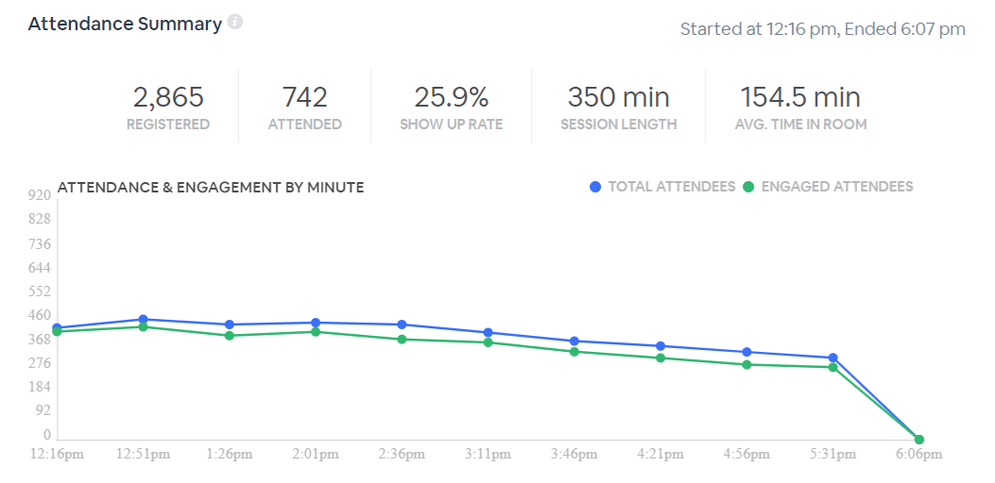
Statystyki Live
Data wydarzenia | 2024-10-22
Zarejestrowanych | 2865
Uczestników | 742
Czas trwania [min] | 350
Śr. czas uczestnictwa [min] | 154

